Sheet1
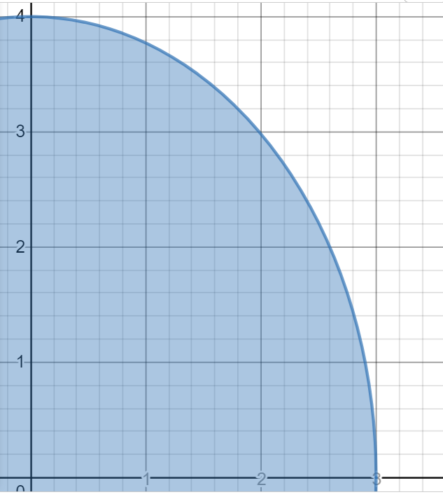
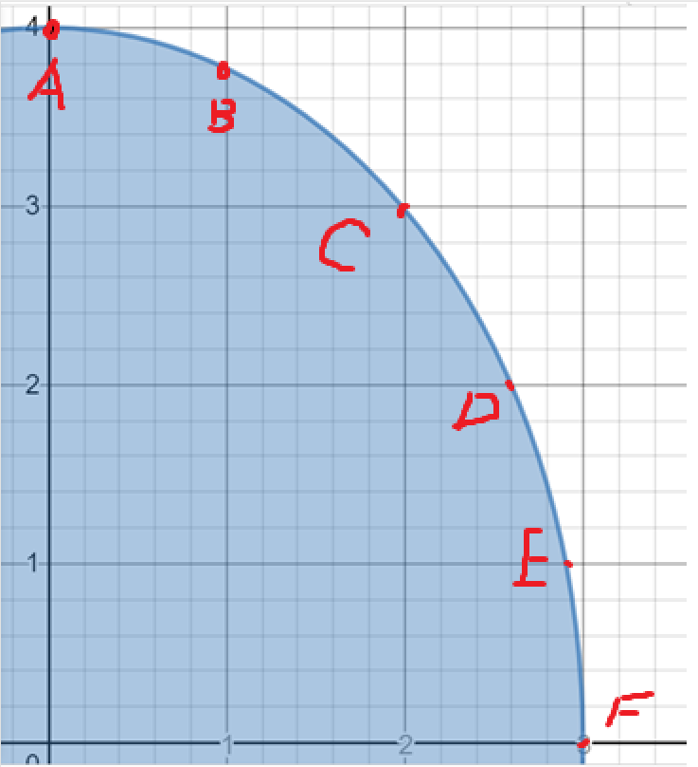
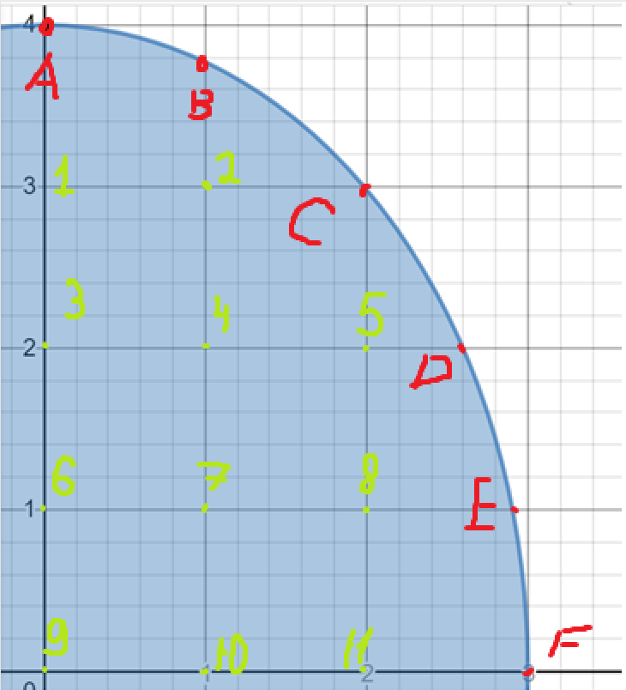

 |  |  |  |  | точки | A | B | C | D | E | F
 |  |  |  |  | x | 0 | 1 | 2 | 2.581 | 2.9002 | 3
 |  |  |  |  | y | 4 | 3.7712361663 | 2.98142397 | 2.0389273869 | 1.023145442 | 0
 |  |  |  |  | U(x,y)|г | 2 | 3.8856180832 | 5.490711985 | 6.1814636934 | 6.311972721 | 6
 |  |  |  |  |  |  | 9.3763300682 | 11.672175678

 |  |  |  |  |  |  |  |  |  |  |  |  |  |  |  | 2 | 3.8856180832 | 5.490711985 | 6.1814636934 | 6.311972721 | 6
 |  |  |  |  | u1 | u2 | u3 | u4 | u5 | u6 | u7 | u8 | u9 | u10 | u11 | A | B | C | D | E | F
 |  |  |  | u1 | 0 | 2 | 1 | 0 | 0 | 0 | 0 | 0 | 0 | 0 | 0 | 1 | 0 | 0 | 0 | 0 | 0
 |  |  |  | u2 | 1 | 0 | 0 | 1 | 0 | 0 | 0 | 0 | 0 | 0 | 0 | 0 | 1 | 1 | 0 | 0 | 0
 |  |  |  | u3 | 1 | 0 | 0 | 2 | 0 | 1 | 0 | 0 | 0 | 0 | 0 | 0 | 0 | 0 | 0 | 0 | 0
 |  |  |  | u4 | 0 | 1 | 1 | 0 | 1 | 0 | 1 | 0 | 0 | 0 | 0 | 0 | 0 | 0 | 0 | 0 | 0
 |  |  |  | u5 | 0 | 0 | 0 | 1 | 0 | 0 | 0 | 1 | 0 | 0 | 0 | 0 | 0 | 1 | 1 | 0 | 0
 |  |  |  | u6 | 0 | 0 | 1 | 0 | 0 | 0 | 2 | 0 | 1 | 0 | 0 | 0 | 0 | 0 | 0 | 0 | 0
 |  |  |  | u7 | 0 | 0 | 0 | 1 | 0 | 1 | 0 | 1 | 0 | 1 | 0 | 0 | 0 | 0 | 0 | 0 | 0
 |  |  |  | u8 | 0 | 0 | 0 | 0 | 1 | 0 | 1 | 0 | 0 | 0 | 1 | 0 | 0 | 0 | 0 | 1 | 0
 |  |  |  | u9 | 0 | 0 | 0 | 0 | 0 | 2 | 0 | 0 | 0 | 2 | 0 | 0 | 0 | 0 | 0 | 0 | 0
 |  |  |  | u10 | 0 | 0 | 0 | 0 | 0 | 0 | 2 | 0 | 1 | 0 | 1 | 0 | 0 | 0 | 0 | 0 | 0
 |  |  |  | u11 | 0 | 0 | 0 | 0 | 0 | 0 | 0 | 0 | 0 | 1 | 0 | 0 | 0 | 0 | 0 | 0 | 1

 |  |  |  |  | u1 | u2 | u3 | u4 | u5 | u6 | u7 | u8 | u9 | u10 | u11 | св члены | суммы |  |  | норма
 |  |  |  | 1 | 1 | -0.5 | -0.25 | 0 | 0 | 0 | 0 | 0 | 0 | 0 | 0 | 0.5 | 0.25 | 2.9180439196 |  | 0.75
 |  |  |  | 2 | -0.25 | 1 | 0 | -0.25 | 0 | 0 | 0 | 0 | 0 | 0 | 0 | 2.344082517 | 0.5
u1 | 2u2 + 2 + u3 |  | 0.5 = -0.5 2 -0.25 3 | 3 | -0.25 | 0 | 1 | -0.5 | 0 | -0.25 | 0 | 0 | 0 | 0 | 0 | 0 | 0
u2 | 9.37633+ u1 +u4 |  |  | 4 | 0 | -0.25 | -0.25 | 1 | -0.25 | 0 | -0.25 | 0 | 0 | 0 | 0 | 0 | 0
u3 | U1+2U4+u6 |  |  | 5 | 0 | 0 | 0 | -0.25 | 1 | 0 | 0 | -0.25 | 0 | 0 | 0 | 2.9180439196 | 0.5
u4 | 3 + 2 + 5+7 |  |  | 6 | 0 | 0 | -0.25 | 0 | 0 | 1 | -0.5 | 0 | -0.25 | 0 | 0 | 0 | 0
u5 | 4+11.67218+8 |  |  | 7 | 0 | 0 | 0 | -0.25 | 0 | -0.25 | 1 | -0.25 | 0 | -0.25 | 0 | 0 | 0
u6 | 2u7+3+9 |  |  | 8 | 0 | 0 | 0 | 0 | -0.25 | 0 | -0.25 | 1 | 0 | 0 | -0.25 | 1.5779931803 | 0.25
u7 | 4+6+8+10 |  |  | 9 | 0 | 0 | 0 | 0 | 0 | -0.5 | 0 | 0 | 1 | -0.5 | 0 | 0 | 0
u8 | 5+7+6.311973+11 |  |  | 10 | 0 | 0 | 0 | 0 | 0 | 0 | -0.5 | 0 | -0.25 | 1 | -0.25 | 0 | 0
u9 | 2u6+2u10 |  |  | 11 | 0 | 0 | 0 | 0 | 0 | 0 | 0 | 0 | 0 | -0.25 | 1 | 1.5 | 0.75
u10 | 2u7+9+11
u11 | 10+2u8+6.00000 |  |  |  |  |  |  |  |  |  |  |  |  |  |  | суммы |  |  |  | норма
 |  |  |  |  | 1.364664926 | 0.85639686684 | 0.60226283725 | 0.69625761532 | 0.21932114883 | 0.34812880766 | 0.50478677111 | 0.18102697998 | 0.14273281114 | 0.2228024369 | 0.10095735422 | 5.138381201 |  | 3.7668815022 | u1 | 10.077624435 |  | Обусловленность линейного ограниченного оператора
 |  |  |  |  | 0.42836420904 | 1.3805793858 | 0.33287745037 | 0.66558912512 | 0.20489866965 | 0.23755646732 | 0.41112354428 | 0.15400555348 | 0.10311243732 | 0.17489328194 | 0.082224708857 | 4.0930001243 | X= | 4.4146341997 | u2 |  |  | 7.5582183265
 |  |  |  |  | 0.601931286 | 0.66442869576 | 1.7432964483 | 1.453852211 | 0.467487256 | 0.91740229599 | 1.1968999959 | 0.41609681296 | 0.36470636993 | 0.54142318372 | 0.23937999917 | 8.3675245555 |  | 4.2382576094 | u3
2 | 3.8856180832 |  |  |  | 0.34879191015 | 0.66592067636 | 0.72924696423 | 1.9660988852 | 0.60027352978 | 0.60209706163 | 1.139707406 | 0.43499523395 | 0.26971693812 | 0.47677069087 | 0.22794148121 | 7.2336192963 |  | 4.5153252284 | u4
3.7668815022 | 4.4146341997 | 5.490711985 |  |  | 0.11325237957 | 0.21020348958 | 0.24280602871 | 0.61430919917 | 1.2636661279 | 0.24366253609 | 0.49775512178 | 0.44035531242 | 0.11704449694 | 0.22451545167 | 0.16621769102 | 3.9675701438 |  | 5.1809979921 | u5
4.2382576094 | 4.5153252284 | 5.1809979921 | 6.1814636934 |  | 0.3454763977 | 0.46947656347 | 0.91242902731 | 1.1869534585 | 0.45008081562 | 2.1172862531 | 2.0033984003 | 0.61336980397 | 0.77665879232 | 0.98934891624 | 0.40067968005 | 9.8644784284 |  | 4.1554984785 | u6
4.1554984785 | 4.2274111124 | 4.5364910614 | 6.311972721 |  | 0.25161976598 | 0.40847113432 | 0.5980079296 | 1.1306450053 | 0.46504206556 | 1.0097669471 | 2.4530509622 | 0.72952325694 | 0.49400444831 | 0.96625084615 | 0.42394352577 | 8.5063823615 |  | 4.2274111124 | u7
3.9289140799 | 3.7023296812 | 2.4255824203 | 6 |  | 0.10421760813 | 0.17489328194 | 0.24197715059 | 0.4911379115 | 0.45439098181 | 0.37255308274 | 0.85131308108 | 1.3264260157 | 0.19846104964 | 0.42129111581 | 0.43692928288 | 4.636661279 |  | 4.5364910614 | u8
 |  |  |  |  | 0.27673477282 | 0.39653528949 | 0.71040380179 | 1.0326716123 | 0.40275187534 | 1.532208822 | 1.9105916808 | 0.57833588904 | 1.7539199027 | 1.483470789 | 0.5154516695 | 10.077624435 |  | 3.9289140799 | u9
 |  |  |  |  | 0.20799314794 | 0.3235940155 | 0.50837857626 | 0.87838976612 | 0.35542293506 | 0.947131391 | 1.8177849614 | 0.54330197411 | 0.73118101317 | 1.9775926617 | 0.63022365894 | 8.2907704422 |  | 3.7023296812 | u10
 |  |  |  |  | 0.051998286985 | 0.080898503875 | 0.12709464407 | 0.21959744153 | 0.088855733764 | 0.23678284775 | 0.45444624035 | 0.13582549353 | 0.18279525329 | 0.49439816542 | 1.1575559147 | 2.0726926106 |  | 2.4255824203 | u11

